Sheet1
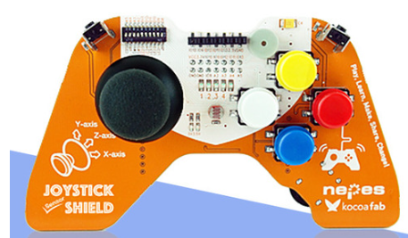
과목명 | 마이크로프로세서 및 실습
분반 | 2
학번 | 2010136022
이름 | 김무송
과제명 | 아두이노 게임기
번호 | 부품명 | 단가 | 수량(EA) | 가격 | 링크 | 사진
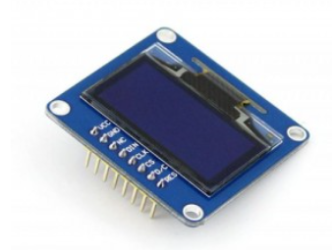
1 | 1.3inch OLED | 9700 | 1 | 9700 | http://www.eleparts.co.kr/EPXDYVCA
2 | 아두이노 조이스틱 센서쉴드 | 35200 | 1 | 35200 | http://www.daduino.co.kr/product/detail.html?product_no=1225&cate_no=27&display_group=1
3

 |  |  |  | 44900

